Activité
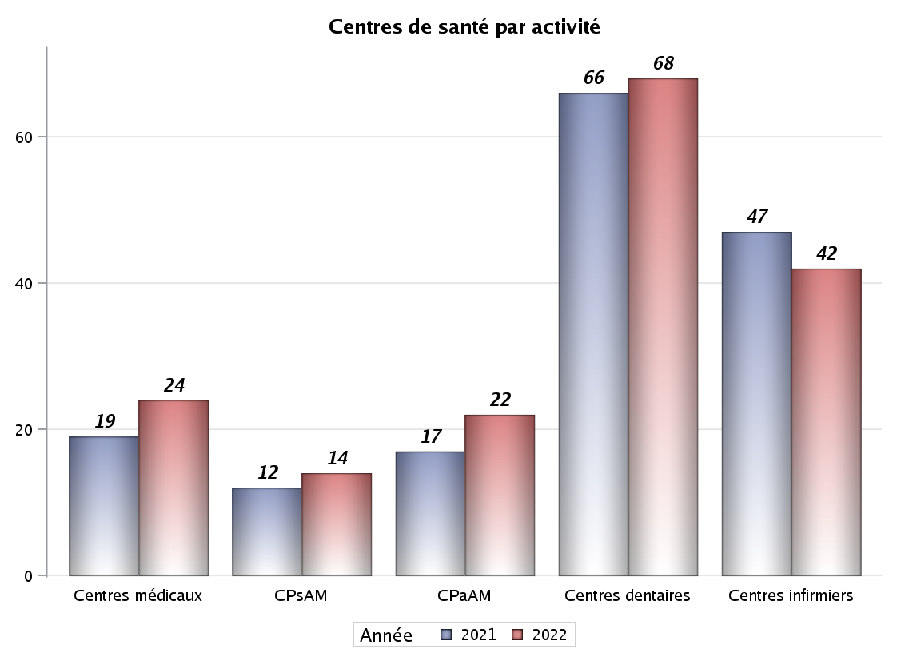

Implantation
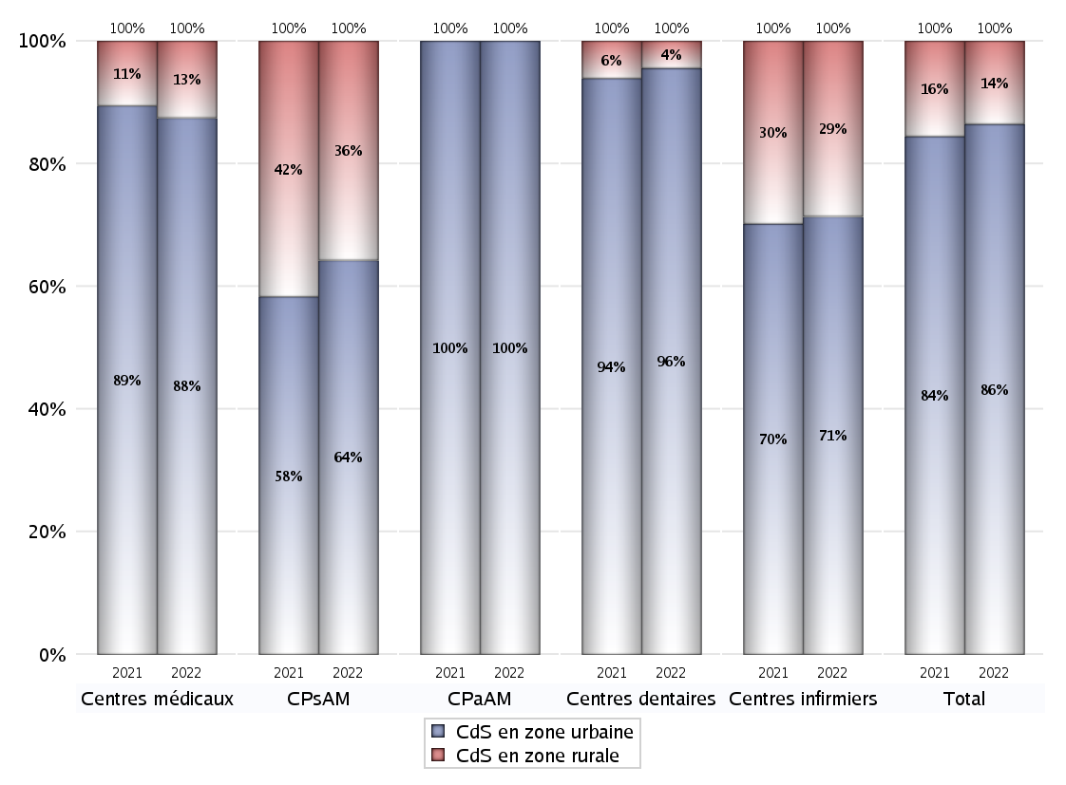
ZONE D'IMPLANTATION DES CENTRES
 | centres médicaux |  |  | Centres de santé polyvalents sans auxiliaires médicaux CPsAM |  | Centres de santé polyvalents avec auxiliaires médicaux CPaAM |  | Total centres à activité médicale | Centres de santé dentaires |  |  | Centres de santé infirmiers |  | Grand Total | Dont centres de santé pluri professionnels
 | avec MG et avec auxiliaires médicaux | avec MG et sans auxiliaires médicaux | sans MG | avec MG | sans MG | avec MG | sans MG |  | avec MG et avec auxiliaires médicaux | avec MG et sans auxiliaires médicaux | sans MG | avec MG | sans MG
CdS en zone urbaine | 3 | 16 | 2 | 8 | 1 | 18 | 4 | 52 | 0 | 1 | 64 | 0 | 30 | 147 | 23
Sous total zone urbaine | 21 |  |  | 9 |  | 22 |  |  | 65 |  |  | 30
Dont QPV | 1 | 1 | 0 | 0 | 0 | 2 | 0 | 4 | 0 | 1 | 3 | 0 | 0 | 8 | 3
Dont quartier vécu | 0 | 1 | 0 | 1 | 0 | 1 | 0 | 3 | 0 | 0 | 0 | 0 | 0 | 3 | 1
Dont zone prioritaire du SROS | 2 | 13 | 0 | 5 | 0 | 7 | 1 | 28 | 0 | 0 | 21 | 0 | 14 | 63 | 9
CdS en zone rurale | 1 | 2 | 0 | 5 | 0 | 0 | 0 | 8 | 0 | 0 | 3 | 1 | 11 | 23 | 3
Sous total zone rurale | 3 |  |  | 5 |  | 0 |  |  | 3 |  |  | 12
Dont zone prioritaire du SROS | 1 | 2 | 0 | 5 | 0 | 0 | 0 | 8 | 0 | 0 | 1 | 1 | 11 | 21 | 3
Total(sous total zone urbaine + sous total zone rurale) | 24 |  |  | 14 |  | 22 |  | 60 | 68 |  |  | 42 |  | 170 | 26

Gestionnaires
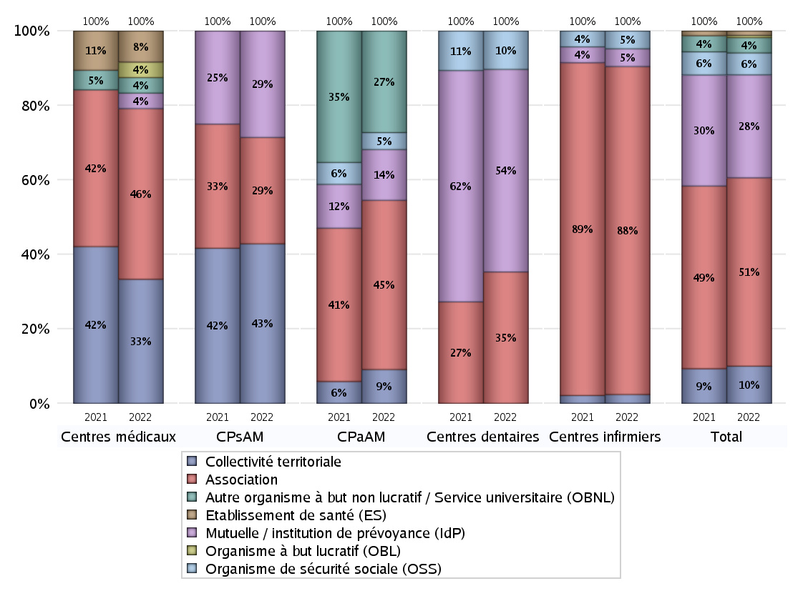
NOMBRE DE CENTRES DE SANTE PAR GESTIONNAIRE
 | centres médicaux |  |  | Centres de santé polyvalents sans auxiliaires médicaux CPsAM |  | Centres de santé polyvalents avec auxiliaires médicaux CPaAM |  | Total centres à activité médicale | Centres de santé dentaires |  |  | Centres de santé infirmiers |  | Grand Total | Dont centres de santé pluri professionnels
 | avec MG et avec auxiliaires médicaux | avec MG et sans auxiliaires médicaux | sans MG | avec MG | sans MG | avec MG | sans MG |  | avec MG et avec auxiliaires médicaux | avec MG et sans auxiliaires médicaux | sans MG | avec MG | sans MG
Collectivité territoriale | 2 | 6 | 0 | 6 | 0 | 2 | 0 | 16 | 0 | 0 | 0 | 0 | 1 | 17 | 5
Sous total Collectivité territoriale | 8 |  |  | 6 |  | 2 |  |  | 0 |  |  | 1
Association | 0 | 10 | 1 | 3 | 1 | 6 | 4 | 25 | 0 | 1 | 23 | 1 | 36 | 86 | 8
Sous total Association | 11 |  |  | 4 |  | 10 |  |  | 24 |  |  | 37
Mutuelle / institution de prévoyance (IdP) | 0 | 0 | 1 | 4 | 0 | 3 | 0 | 8 | 0 | 0 | 37 | 0 | 2 | 47 | 4
Sous total IdP | 1 |  |  | 4 |  | 3 |  |  | 37 |  |  | 2
Organisme de sécurité sociale (OSS) | 0 | 0 | 0 | 0 | 0 | 1 | 0 | 1 | 0 | 0 | 7 | 0 | 2 | 10 | 1
Sous total OSS | 0 |  |  | 0 |  | 1 |  |  | 7 |  |  | 2
Autre organisme à but non lucratif / Service universitaire (OBNL) | 1 | 0 | 0 | 0 | 0 | 6 | 0 | 7 | 0 | 0 | 0 | 0 | 0 | 7 | 7
Sous total OBNL | 1 |  |  | 0 |  | 6 |  |  | 0 |  |  | 0
Organisme à but lucratif (OBL) | 0 | 1 | 0 | 0 | 0 | 0 | 0 | 1 | 0 | 0 | 0 | 0 | 0 | 1 | 0
Sous total OBL | 1 |  |  | 0 |  | 0 |  |  | 0 |  |  | 0
Autre organisme à but lucratif | 0 | 0 | 0 | 0 | 0 | 0 | 0 | 0 | 0 | 0 | 0 | 0 | 0 | 0 | 0
Sous total Autre OBL | 0 |  |  | 0 |  | 0 |  |  | 0 |  |  | 0
Etablissement de santé (ES) | 1 | 1 | 0 | 0 | 0 | 0 | 0 | 2 | 0 | 0 | 0 | 0 | 0 | 2 | 1
Sous total ES | 2 |  |  | 0 |  | 0 |  |  | 0 |  |  | 0
Etat | 0 | 0 | 0 | 0 | 0 | 0 | 0 | 0 | 0 | 0 | 0 | 0 | 0 | 0 | 0
Sous total SU | 0 |  |  | 0 |  | 0 |  |  | 0 |  |  | 0
Total | 24 |  |  | 14 |  | 22 |  | 60 | 68 |  |  | 42 |  | 170 | 26

Effectifs
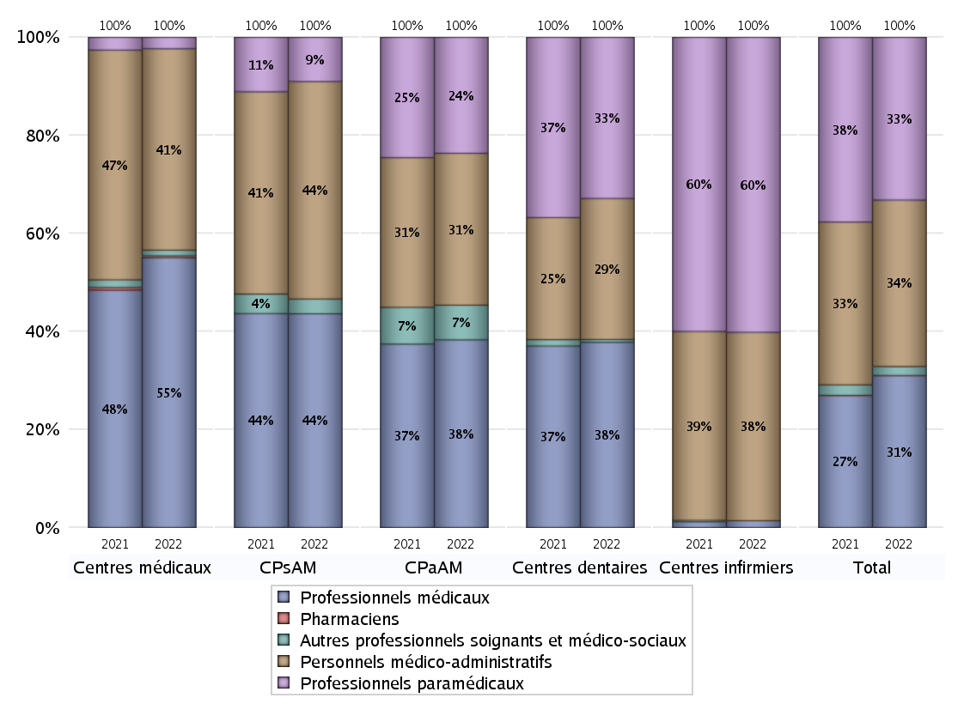
EFFECTIFS DES CENTRES
 | centres médicaux | Centres de santé polyvalents sans auxiliaires médicaux CPsAM | Centres de santé polyvalents avec auxiliaires médicaux CPaAM | Total centres à activité médicale | Centres de santé dentaires | Centres de santé infirmiers | Grand Total
Professionnels médicaux (1) | 142 | 58 | 157 | 357 | 331 | 8 | 696
Dont Médecins généralistes | 126 | 36 | 75 | 237 | 1 | 1 | 239
Dont Autres médecins spécialistes | 10 | 6 | 69 | 85 | 1 | 0 | 86
Dont Sages-Femmes | 4 | 0 | 7 | 11 | 0 | 0 | 11
Dont Chrirurgiens dentistes | 0 | 15 | 5 | 20 | 329 | 0 | 349
Dont Autres professionnels médicaux | 2 | 1 | 1 | 4 | 0 | 7 | 11
Professionnels paramédicaux (2) | 6 | 12 | 97 | 115 | 288 | 343 | 746
Dont Infirmiers | 4 | 1 | 54 | 59 | 0 | 343 | 402
Dont Assistants dentaires | 0 | 10 | 8 | 18 | 288 | 0 | 306
Dont Autres | 2 | 1 | 35 | 38 | 0 | 0 | 38
Pharmaciens (3) | 1 | 0 | 0 | 1 | 0 | 0 | 1
Total Professionnels de santé (1)+(2)(+3) | 149 | 70 | 254 | 473 | 619 | 351 | 1443
Autres professionnels soignants et médico-sociaux (4) | 3 | 4 | 29 | 36 | 5 | 0 | 41
Personnels médico-administratifs (5) | 106 | 59 | 127 | 292 | 252 | 219 | 763
Total (1)+(2)+(3)+(4)+(5) | 258 | 133 | 410 | 801 | 876 | 570 | 2247

Fonctionnement
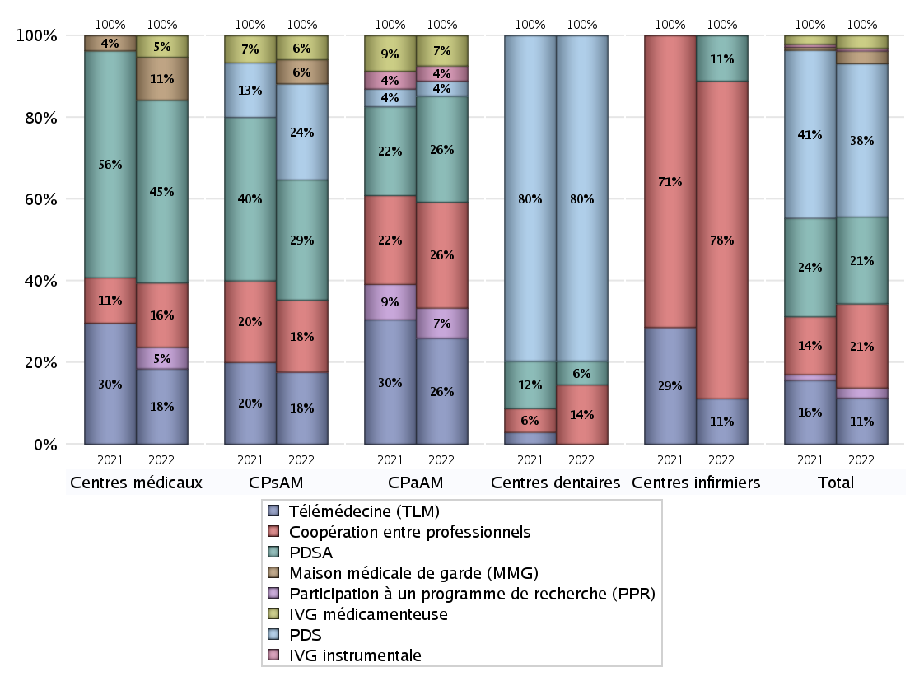
FONCTIONNEMENT(PDSA/MMG/IVG/TLM/PPR/COOP)
 | centres médicaux |  |  | Centres de santé polyvalents sans auxiliaires médicaux CPsAM |  | Centres de santé polyvalents avec auxiliaires médicaux CPaAM |  | Total centres à activité médicale | Centres de santé dentaires |  |  | Centres de santé infirmiers |  | Grand Total | Dont centres de santé pluri professionnels
 | avec MG et avec auxiliaires médicaux | avec MG et sans auxiliaires médicaux | sans MG | avec MG | sans MG | avec MG | sans MG |  | avec MG et avec auxiliaires médicaux | avec MG et sans auxiliaires médicaux | sans MG | avec MG | sans MG
PDSA au sein du centre | 1 | 10 | 0 | 3 | 0 | 3 | 3 | 20 | 0 | 0 | 4 | 0 | 1 | 25 | 4
PDSA en dehors du centre | 1 | 5 | 0 | 2 | 0 | 1 | 0 | 9 | 0 | 0 | 0 | 0 | 0 | 9 | 3
Sous total 1 PDSA | 2 | 15 | 0 | 5 | 0 | 4 | 3 | 29 | 0 | 0 | 4 | 0 | 1 | 34 | 7
Sous total PDSA | 17 |  |  | 5 |  | 7 |  |  | 4 |  |  | 1
PDS au sein du centre | 0 | 0 | 0 | 4 | 0 | 0 | 0 | 4 | 0 | 1 | 54 | 0 | 0 | 59 | 1
PDS en dehors du centre | 0 | 0 | 0 | 0 | 0 | 1 | 0 | 1 | 0 | 0 | 0 | 0 | 0 | 1 | 1
Sous Total 1 PDS | 0 | 0 | 0 | 4 | 0 | 1 | 0 | 5 | 0 | 1 | 54 | 0 | 0 | 60 | 2
Sous total PDS | 0 |  |  | 4 |  | 1 |  |  | 55 |  |  | 0
Maison médicale de garde (MMG) | 0 | 4 | 0 | 1 | 0 | 0 | 0 | 5 | 0 | 0 | 0 | 0 | 0 | 5 | 0
Sous total MMG | 4 |  |  | 1 |  | 0 |  |  | 0 |  |  | 0
IVG instrumentale | 0 | 0 | 0 | 0 | 0 | 1 | 0 | 1 | 0 | 0 | 0 | 0 | 0 | 1 | 1
Sous total IVGI | 0 |  |  | 0 |  | 1 |  |  | 0 |  |  | 0
IVG médicamenteuse | 0 | 1 | 1 | 1 | 0 | 2 | 0 | 5 | 0 | 0 | 0 | 0 | 0 | 5 | 3
Sous total IVGM | 2 |  |  | 1 |  | 2 |  |  | 0 |  |  | 0
Télémédecine (TLM) | 0 | 6 | 1 | 3 | 0 | 6 | 1 | 17 | 0 | 0 | 0 | 0 | 1 | 18 | 7
Sous total TLM | 7 |  |  | 3 |  | 7 |  |  | 0 |  |  | 1
Participation à un programme de recherche (PPR) | 0 | 1 | 1 | 0 | 0 | 2 | 0 | 4 | 0 | 0 | 0 | 0 | 0 | 4 | 2
Sous total PPR | 2 |  |  | 0 |  | 2 |  |  | 0 |  |  | 0
Coopération entre professionnels | 2 | 3 | 1 | 3 | 0 | 4 | 3 | 16 | 0 | 0 | 10 | 0 | 7 | 33 | 6
Sous total Coop | 6 |  |  | 3 |  | 7 |  |  | 10 |  |  | 7
Total | 38 |  |  | 17 |  | 27 |  | 82 | 69 |  |  | 9 |  | 160 | 28

Prévention
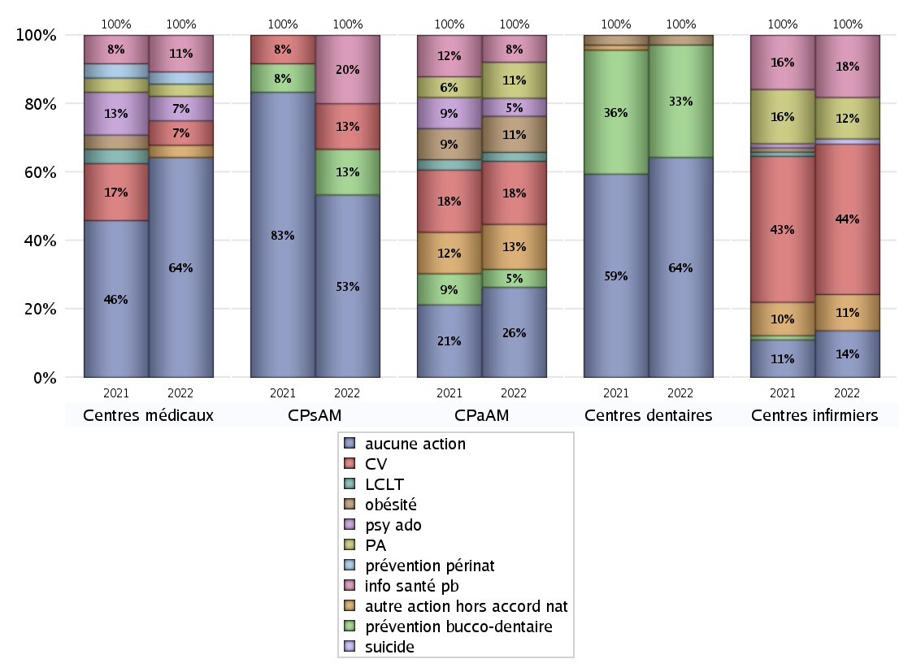
ACTIONS DE PREVENTION
 | centres médicaux |  |  | Centres de santé polyvalents sans auxiliaires médicaux CPsAM |  | Centres de santé polyvalents avec auxiliaires médicaux CPaAM |  | Total centres à activité médicale | Centres de santé dentaires |  |  | Centres de santé infirmiers |  | Grand Total | Dont centres de santé pluri professionnels
 | avec MG et avec auxiliaires médicaux | avec MG et sans auxiliaires médicaux | sans MG | avec MG | sans MG | avec MG | sans MG |  | avec MG et avec auxiliaires médicaux | avec MG et sans auxiliaires médicaux | sans MG | avec MG | sans MG
Aucune action | 3 | 14 | 1 | 7 | 1 | 7 | 3 | 36 | 0 | 1 | 44 | 1 | 8 | 90 | 12
Sous total aucune action | 18 |  |  | 8 |  | 10 |  |  | 45 |  |  | 9
Amélioration de la couverture vaccinale CV) | 1 | 1 | 0 | 2 | 0 | 7 | 0 | 11 | 0 | 0 | 0 | 0 | 29 | 40 | 8
Sous total CV | 2 |  |  | 2 |  | 7 |  |  | 0 |  |  | 29
Lutte contre la tuberculose (LCLT) | 0 | 0 | 0 | 0 | 0 | 1 | 0 | 1 | 0 | 0 | 0 | 0 | 0 | 1 | 1
Sous total LCLT | 0 |  |  | 0 |  | 1 |  |  | 0 |  |  | 0
Surpoids et obésité chez l'enfant | 0 | 0 | 0 | 0 | 0 | 3 | 1 | 4 | 0 | 0 | 2 | 0 | 0 | 6 | 3
Sous total obésité | 0 |  |  | 0 |  | 4 |  |  | 2 |  |  | 0
Souffrance psychique et conduites addictives chez l'adolescent de 12 à 25 ans | 0 | 2 | 0 | 0 | 0 | 2 | 0 | 4 | 0 | 0 | 0 | 0 | 0 | 4 | 2
Sous total souffrance psy ado | 2 |  |  | 0 |  | 2 |  |  | 0 |  |  | 0
Prévention du suicide | 0 | 0 | 0 | 0 | 0 | 0 | 0 | 0 | 0 | 0 | 0 | 0 | 1 | 1 | 0
Sous total prévention suicide | 0 |  |  | 0 |  | 0 |  |  | 0 |  |  | 1
Prévention spécifique en direction des personnes âgées pour les régions non incluses dans les expérimentations PAERPA | 0 | 0 | 1 | 0 | 0 | 4 | 0 | 5 | 0 | 0 | 0 | 0 | 8 | 13 | 4
Sous total prévention PA | 1 |  |  | 0 |  | 4 |  |  | 0 |  |  | 8
Prévention périnatale | 0 | 1 | 0 | 0 | 0 | 0 | 0 | 1 | 0 | 0 | 0 | 0 | 0 | 1 | 0
Sous total prévention périnat | 1 |  |  | 0 |  | 0 |  |  | 0 |  |  | 0
Mission de relais d'information ou d'action de santé publique dans les thèmes visés par l'accord national | 0 | 3 | 0 | 3 | 0 | 3 | 0 | 9 | 0 | 0 | 0 | 0 | 12 | 21 | 4
Sous total info santé pb | 3 |  |  | 3 |  | 3 |  |  | 0 |  |  | 12
Prévention bucco-dentaire (mission de santé publique dentaire ou bilan bucco dentaire) | 0 | 0 | 0 | 2 | 0 | 2 | 0 | 4 | 0 | 0 | 23 | 0 | 0 | 27 | 3
Sous total prévention bucco-dentaire | 0 |  |  | 2 |  | 2 |  |  | 23 |  |  | 0
Autre action non visée dans l'accord national | 0 | 0 | 1 | 0 | 0 | 4 | 1 | 6 | 0 | 0 | 0 | 0 | 7 | 13 | 4
Sous total autre action hors accord nat | 1 |  |  | 0 |  | 5 |  |  | 0 |  |  | 7

Total1 des Centres de santé avec au moins une action | 1 | 4 | 1 | 6 | 0 | 11 | 1 | 24 | 0 | 0 | 23 | 0 | 33 | 80 | 14
Total2 des Centres de santé avec au moins une action | 6 |  |  | 6 |  | 12 |  |  | 23 |  |  | 33

ETP
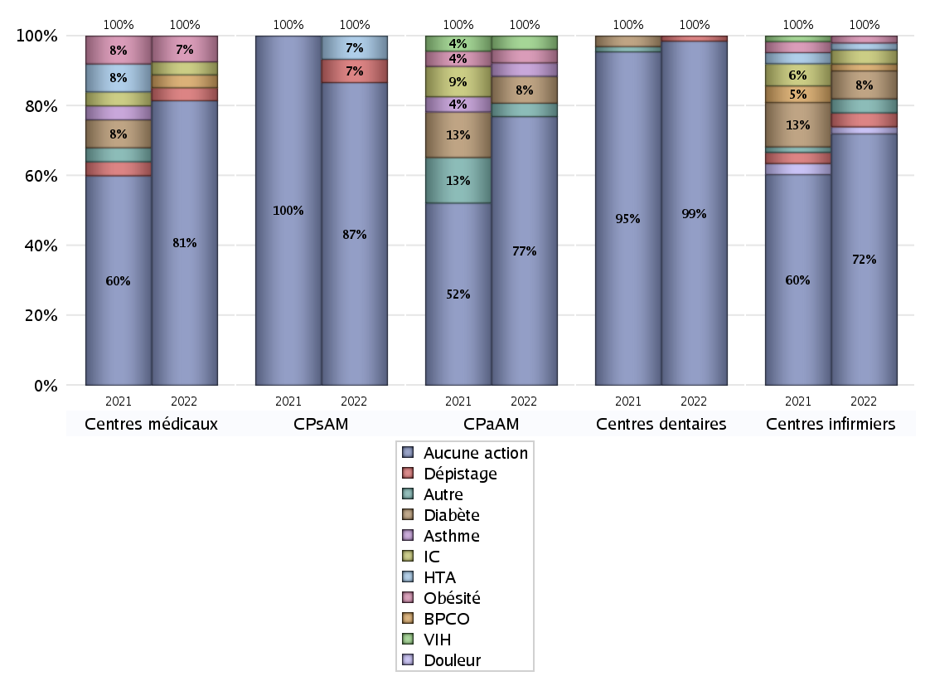
EDUCATION THERAPEUTIQUE DU PATIENT
 | centres médicaux |  |  | Centres de santé polyvalents sans auxiliaires médicaux CPsAM |  | Centres de santé polyvalents avec auxiliaires médicaux CPaAM |  | Total centres à activité médicale | Centres de santé dentaires |  |  | Centres de santé infirmiers |  | Grand Total | Dont centres de santé pluri professionnels
 | avec MG et avec auxiliaires médicaux | avec MG et sans auxiliaires médicaux | sans MG | avec MG | sans MG | avec MG | sans MG |  | avec MG et avec auxiliaires médicaux | avec MG et sans auxiliaires médicaux | sans MG | avec MG | sans MG
Aucune action | 4 | 16 | 2 | 12 | 1 | 16 | 4 | 55 | 0 | 1 | 66 | 1 | 35 | 158 | 24
Sous total aucune action | 22 |  |  | 13 |  | 20 |  |  | 67 |  |  | 36
Diabète | 0 | 0 | 0 | 0 | 0 | 2 | 0 | 2 | 0 | 0 | 0 | 0 | 4 | 6 | 2
Sous total diabète | 0 |  |  | 0 |  | 2 |  |  | 0 |  |  | 4
Asthme | 0 | 0 | 0 | 0 | 0 | 1 | 0 | 1 | 0 | 0 | 0 | 0 | 0 | 1 | 1
Sous total asthme | 0 |  |  | 0 |  | 1 |  |  | 0 |  |  | 0
BPCO | 0 | 1 | 0 | 0 | 0 | 0 | 0 | 1 | 0 | 0 | 0 | 0 | 1 | 2 | 0
Sous total BPCO | 1 |  |  | 0 |  | 0 |  |  | 0 |  |  | 1
Insuffisance cardiaque (IC) | 0 | 1 | 0 | 0 | 0 | 0 | 0 | 1 | 0 | 0 | 0 | 0 | 2 | 3 | 0
Sous total IC | 1 |  |  | 0 |  | 0 |  |  | 0 |  |  | 2
HTA | 0 | 0 | 0 | 1 | 0 | 0 | 0 | 1 | 0 | 0 | 0 | 0 | 1 | 2 | 0
Sous total HTA | 0 |  |  | 1 |  | 0 |  |  | 0 |  |  | 1
Lombalgie chronique (LC) | 0 | 0 | 0 | 0 | 0 | 0 | 0 | 0 | 0 | 0 | 0 | 0 | 0 | 0 | 0
Sous total LC | 0 |  |  | 0 |  | 0 |  |  | 0 |  |  | 0
Obésité | 0 | 2 | 0 | 0 | 0 | 1 | 0 | 3 | 0 | 0 | 0 | 0 | 1 | 4 | 1
Sous total obésité | 2 |  |  | 0 |  | 1 |  |  | 0 |  |  | 1
VIH | 0 | 0 | 0 | 0 | 0 | 1 | 0 | 1 | 0 | 0 | 0 | 0 | 0 | 1 | 1
Sous total VIH | 0 |  |  | 0 |  | 1 |  |  | 0 |  |  | 0
Douleur | 0 | 0 | 0 | 0 | 0 | 0 | 0 | 0 | 0 | 0 | 0 | 0 | 1 | 1 | 0
Sous total douleur | 0 |  |  | 0 |  | 0 |  |  | 0 |  |  | 1
Action de dépistage | 0 | 1 | 0 | 1 | 0 | 0 | 0 | 2 | 0 | 0 | 1 | 0 | 2 | 5 | 0
Sous total dépistage | 1 |  |  | 1 |  | 0 |  |  | 1 |  |  | 2
Autre | 0 | 0 | 0 | 0 | 0 | 1 | 0 | 1 | 0 | 0 | 0 | 0 | 2 | 3 | 1
Sous total autre | 0 |  |  | 0 |  | 1 |  |  | 0 |  |  | 2

Total1 des Centres de santé avec au moins une action | 0 | 2 | 0 | 1 | 0 | 2 | 0 | 5 | 0 | 0 | 1 | 0 | 6 | 12 | 2
Total2 des Centres de santé avec au moins une action | 2 |  |  | 1 |  | 2 |  |  | 1 |  |  | 6

promo santé
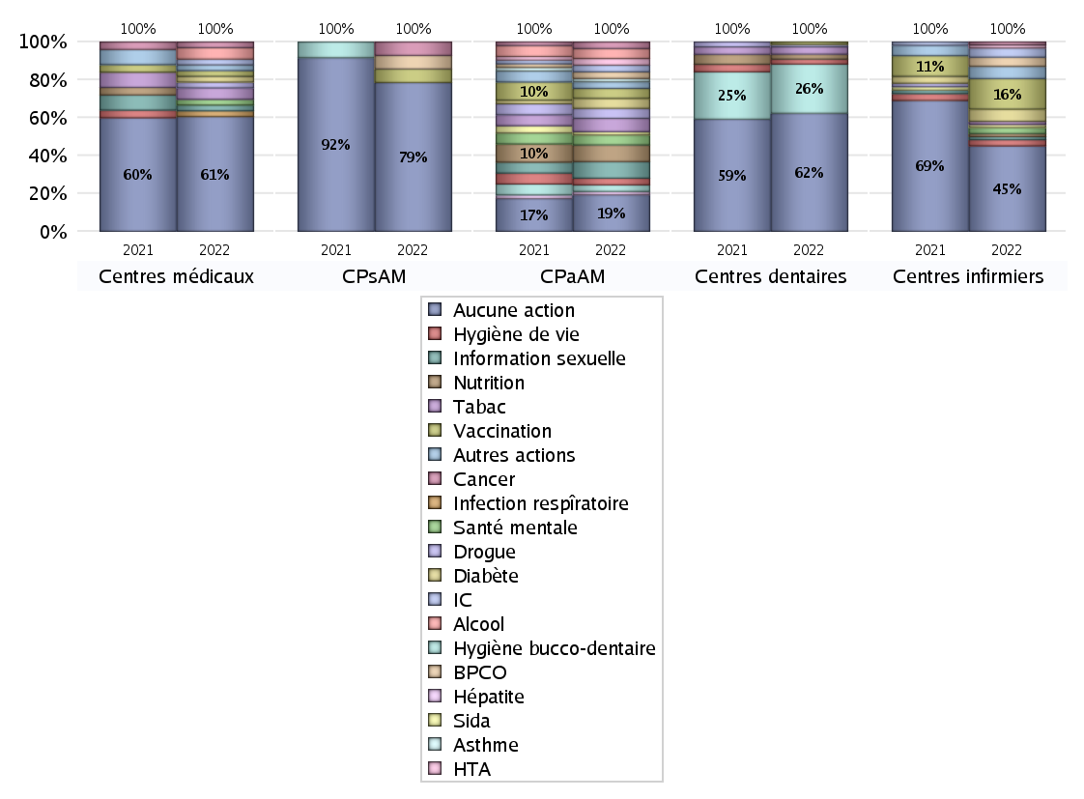
PROMOTION ET EDUCATION POUR LA SANTE
 | centres médicaux |  |  | Centres de santé polyvalents sans auxiliaires médicaux CPsAM |  | Centres de santé polyvalents avec auxiliaires médicaux CPaAM |  | Total centres à activité médicale | Centres de santé dentaires |  |  | Centres de santé infirmiers |  | Grand Total | Dont centres de santé pluri professionnels
 | avec MG et avec auxiliaires médicaux | avec MG et sans auxiliaires médicaux | sans MG | avec MG | sans MG | avec MG | sans MG |  | avec MG et avec auxiliaires médicaux | avec MG et sans auxiliaires médicaux | sans MG | avec MG | sans MG
Aucune action | 2 | 16 | 2 | 10 | 1 | 7 | 4 | 42 | 0 | 1 | 47 | 1 | 27 | 118 | 12
Sous total aucune action | 20 |  |  | 11 |  | 11 |  |  | 48 |  |  | 28
diabète | 0 | 1 | 0 | 0 | 0 | 3 | 0 | 4 | 0 | 0 | 0 | 0 | 4 | 8 | 3
Sous total diabète | 1 |  |  | 0 |  | 3 |  |  | 0 |  |  | 4
asthme | 0 | 0 | 0 | 0 | 0 | 1 | 0 | 1 | 0 | 0 | 0 | 0 | 0 | 1 | 1
Sous total asthme | 0 |  |  | 0 |  | 1 |  |  | 0 |  |  | 0
BPCO | 0 | 0 | 0 | 1 | 0 | 2 | 0 | 3 | 0 | 0 | 0 | 0 | 3 | 6 | 2
Sous total BPCO | 0 |  |  | 1 |  | 2 |  |  | 0 |  |  | 3
Insuffisance cardiaque (IC) | 0 | 1 | 0 | 0 | 0 | 2 | 0 | 3 | 0 | 0 | 0 | 0 | 3 | 6 | 2
Sous total IC | 1 |  |  | 0 |  | 2 |  |  | 0 |  |  | 3
HTA | 0 | 0 | 0 | 0 | 0 | 2 | 0 | 2 | 0 | 0 | 0 | 0 | 1 | 3 | 2
Sous total HTA | 0 |  |  | 0 |  | 2 |  |  | 0 |  |  | 1
Accident de la vie courante | 0 | 0 | 0 | 0 | 0 | 0 | 0 | 0 | 0 | 0 | 0 | 0 | 0 | 0 | 0
Sous total accident | 0 |  |  | 0 |  | 0 |  |  | 0 |  |  | 0
Alcool | 1 | 1 | 0 | 0 | 0 | 3 | 0 | 5 | 0 | 0 | 0 | 0 | 0 | 5 | 4
Sous total alcool | 2 |  |  | 0 |  | 3 |  |  | 0 |  |  | 0
cancer | 0 | 1 | 0 | 1 | 0 | 2 | 0 | 4 | 0 | 0 | 0 | 0 | 1 | 5 | 3
Sous total cancer | 1 |  |  | 1 |  | 2 |  |  | 0 |  |  | 1
Hépatite | 0 | 0 | 0 | 0 | 0 | 1 | 0 | 1 | 0 | 0 | 0 | 0 | 0 | 1 | 1
Sous total hépatite | 0 |  |  | 0 |  | 1 |  |  | 0 |  |  | 0
Hygiène bucco-dentaire | 0 | 0 | 0 | 0 | 0 | 2 | 0 | 2 | 0 | 0 | 20 | 0 | 0 | 22 | 2
Sous total hygiène bucco-dentaire | 0 |  |  | 0 |  | 2 |  |  | 20 |  |  | 0
Hygiène de vie | 0 | 0 | 0 | 0 | 0 | 2 | 0 | 2 | 0 | 0 | 2 | 0 | 2 | 6 | 2
Sous total hygiène de vie | 0 |  |  | 0 |  | 2 |  |  | 2 |  |  | 2
Infection respiratoire | 0 | 1 | 0 | 0 | 0 | 0 | 0 | 1 | 0 | 0 | 0 | 0 | 0 | 1 | 0
Sous total infection respîratoire | 1 |  |  | 0 |  | 0 |  |  | 0 |  |  | 0
Information sexuelle | 1 | 0 | 0 | 0 | 0 | 5 | 0 | 6 | 0 | 0 | 0 | 0 | 1 | 7 | 6
Sous total information sexuelle | 1 |  |  | 0 |  | 5 |  |  | 0 |  |  | 1
Nutrition | 0 | 0 | 0 | 0 | 0 | 5 | 0 | 5 | 0 | 0 | 2 | 0 | 1 | 8 | 5
Sous total nutrition | 0 |  |  | 0 |  | 5 |  |  | 2 |  |  | 1
santé mentale | 1 | 0 | 0 | 0 | 0 | 3 | 0 | 4 | 0 | 0 | 0 | 0 | 2 | 6 | 4
Sous total santé mentale | 1 |  |  | 0 |  | 3 |  |  | 0 |  |  | 2
Sida | 0 | 0 | 0 | 0 | 0 | 1 | 0 | 1 | 0 | 0 | 0 | 0 | 1 | 2 | 1
Sous total sida | 0 |  |  | 0 |  | 1 |  |  | 0 |  |  | 1
Tabac | 0 | 2 | 0 | 0 | 0 | 4 | 0 | 6 | 0 | 0 | 3 | 0 | 1 | 10 | 4
Sous total tabac | 2 |  |  | 0 |  | 4 |  |  | 3 |  |  | 1
Usage de la drogue | 0 | 1 | 0 | 0 | 0 | 3 | 0 | 4 | 0 | 0 | 1 | 0 | 0 | 5 | 3
Sous total drogue | 1 |  |  | 0 |  | 3 |  |  | 1 |  |  | 0
Vaccination | 1 | 0 | 0 | 1 | 0 | 3 | 0 | 5 | 0 | 0 | 1 | 0 | 10 | 16 | 4
Sous total vaccination | 1 |  |  | 1 |  | 3 |  |  | 1 |  |  | 10
Autres actions | 1 | 0 | 0 | 0 | 0 | 2 | 0 | 3 | 0 | 0 | 0 | 0 | 4 | 7 | 3
Sous total autres actions | 1 |  |  | 0 |  | 2 |  |  | 0 |  |  | 4

Total1 des Centres de santé avec au moins une action | 2 | 2 | 0 | 3 | 0 | 11 | 0 | 18 | 0 | 0 | 20 | 0 | 14 | 52 | 14
Total2 des Centres de santé avec au moins une action | 4 |  |  | 3 |  | 11 |  |  | 20 |  |  | 14

activités spécifiques
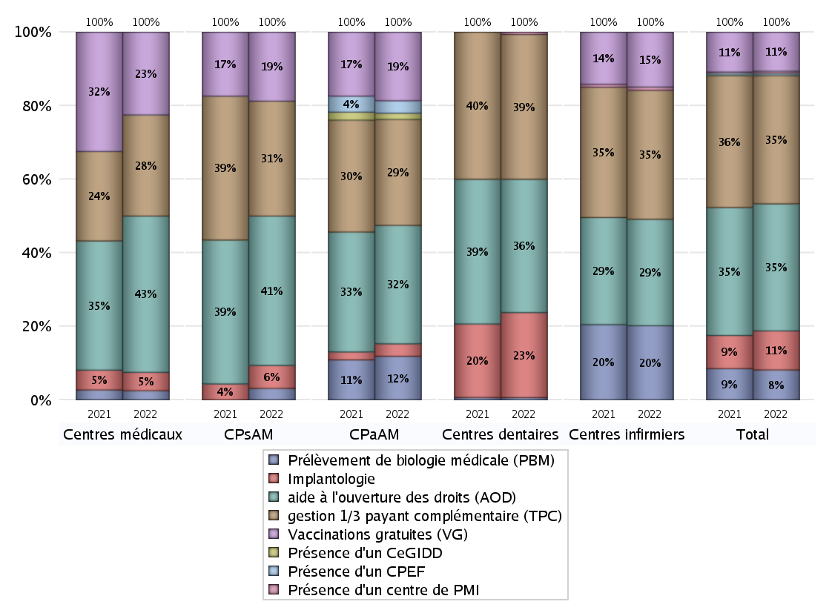
ACTIVITES SPECIFIQUES
 | centres médicaux |  |  | Centres de santé polyvalents sans auxiliaires médicaux CPsAM |  | Centres de santé polyvalents avec auxiliaires médicaux CPaAM |  | Total centres à activité médicale | Centres de santé dentaires |  |  | Centres de santé infirmiers |  | Grand Total | Dont centres de santé pluri professionnels
 | avec MG et avec auxiliaires médicaux | avec MG et sans auxiliaires médicaux | sans MG | avec MG | sans MG | avec MG | sans MG |  | avec MG et avec auxiliaires médicaux | avec MG et sans auxiliaires médicaux | sans MG | avec MG | sans MG
Prélèvement de biologie médicale (PBM) | 1 | 0 | 0 | 1 | 0 | 7 | 0 | 9 | 0 | 0 | 1 | 1 | 22 | 33 | 10
Sous total PBM | 1 |  |  | 1 |  | 7 |  |  | 1 |  |  | 23
Implantologie | 0 | 2 | 0 | 1 | 1 | 2 | 0 | 6 | 0 | 1 | 36 | 0 | 0 | 43 | 2
Sous total implanto | 2 |  |  | 2 |  | 2 |  |  | 37 |  |  | 0
aide à l'ouverture des droits (AOD) | 3 | 12 | 2 | 12 | 1 | 15 | 4 | 49 | 0 | 1 | 57 | 1 | 32 | 140 | 22
Sous total AOD | 17 |  |  | 13 |  | 19 |  |  | 58 |  |  | 33
gestion 1/3 payant complémentaire (TPC) | 2 | 8 | 1 | 9 | 1 | 13 | 4 | 38 | 0 | 1 | 62 | 1 | 39 | 141 | 18
Sous total TPC | 11 |  |  | 10 |  | 17 |  |  | 63 |  |  | 40
Présence d'un CLAT | 0 | 0 | 0 | 0 | 0 | 0 | 0 | 0 | 0 | 0 | 0 | 0 | 0 | 0 | 0
Sous total CLAT | 0 |  |  | 0 |  | 0 |  |  | 0 |  |  | 0
Présence d'un CeGIDD | 0 | 0 | 0 | 0 | 0 | 1 | 0 | 1 | 0 | 0 | 0 | 0 | 0 | 1 | 1
Sous total CeGIDD | 0 |  |  | 0 |  | 1 |  |  | 0 |  |  | 0
Présence d'un CPEF | 0 | 0 | 0 | 0 | 0 | 2 | 0 | 2 | 0 | 0 | 0 | 0 | 0 | 2 | 2
Sous total CPEF | 0 |  |  | 0 |  | 2 |  |  | 0 |  |  | 0
Présence d'un centre de PMI | 0 | 0 | 0 | 0 | 0 | 0 | 0 | 0 | 0 | 0 | 1 | 0 | 1 | 2 | 0
Sous total PMI | 0 |  |  | 0 |  | 0 |  |  | 1 |  |  | 1
Vaccinations gratuites (VG) | 4 | 4 | 1 | 6 | 0 | 11 | 0 | 26 | 0 | 0 | 0 | 1 | 16 | 43 | 17
Sous total VG | 9 |  |  | 6 |  | 11 |  |  | 0 |  |  | 17
Total | 40 |  |  | 32 |  | 59 |  | 131 | 160 |  |  | 114 |  | 405 | 72

